機能一覧
株式会社UCL
NI网址：https://niconsul.com/uclgroup/ni/niware/portal/

1.ログイン | アカウントとパスワードを入力してから、ログインをクリックしてください。
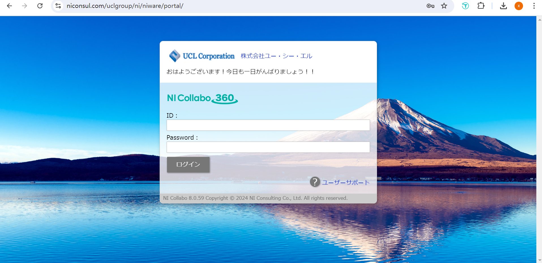

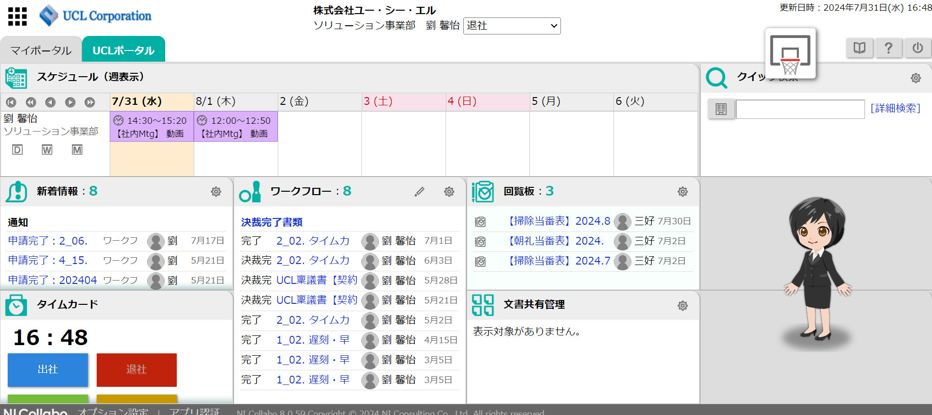
 |  |  |  | 打刻
2.ホームページ | ログイン後、メインページに入ります |  |  |  | 10:00までに早めの打刻を行ってください
 |  |  |  |  | 19:00以降に遅めの打刻を行ってください
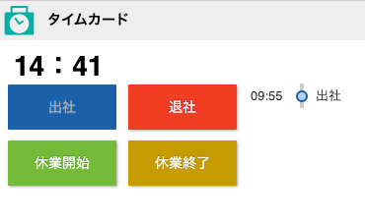

3.機能一覧 |  | 左上の黒いアイコンをクリックすると、機能メニューが表示されます。よく使われる機能には、スケジュール、経費申請、ワークフロー、タイムカードがあります。

4.スケジュール |  | スケジュールをクリックすると、自分および全社員の予定を確認できます。具体的な操作は【スケジュール使用編】をご覧ください。

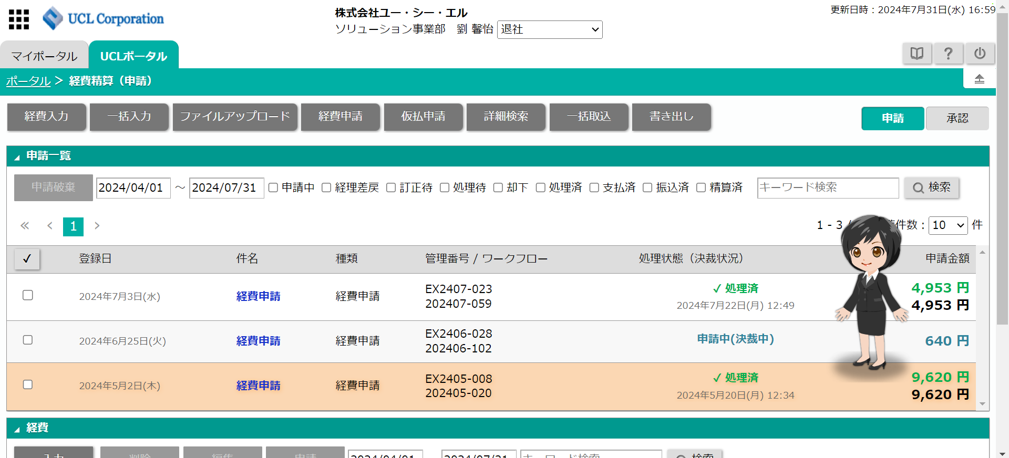
5.经费申请 |  | 経費申請をクリックすると、経費の申請および自分が申請した内容を確認できます。具体的な操作は【経費申請・精算編】をご覧ください

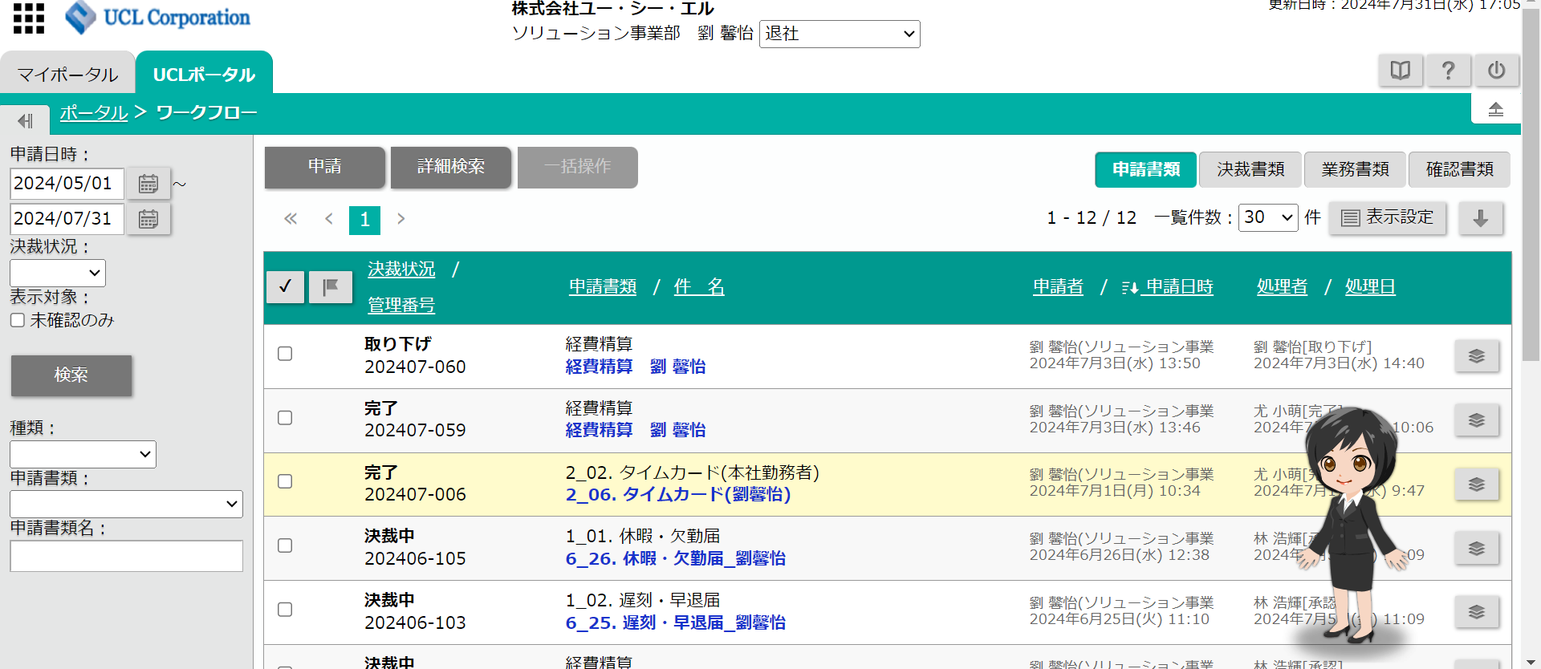
6.ワークフロー |  | ワークフローをクリックすると、自分が申請中の打刻記録や経費精算などの進捗状況を確認できます。もし却下された場合は、取り消すか、再度修正して提出する必要があります
 |  |  | 具体的な操作は【ワークフロー編】をご覧ください

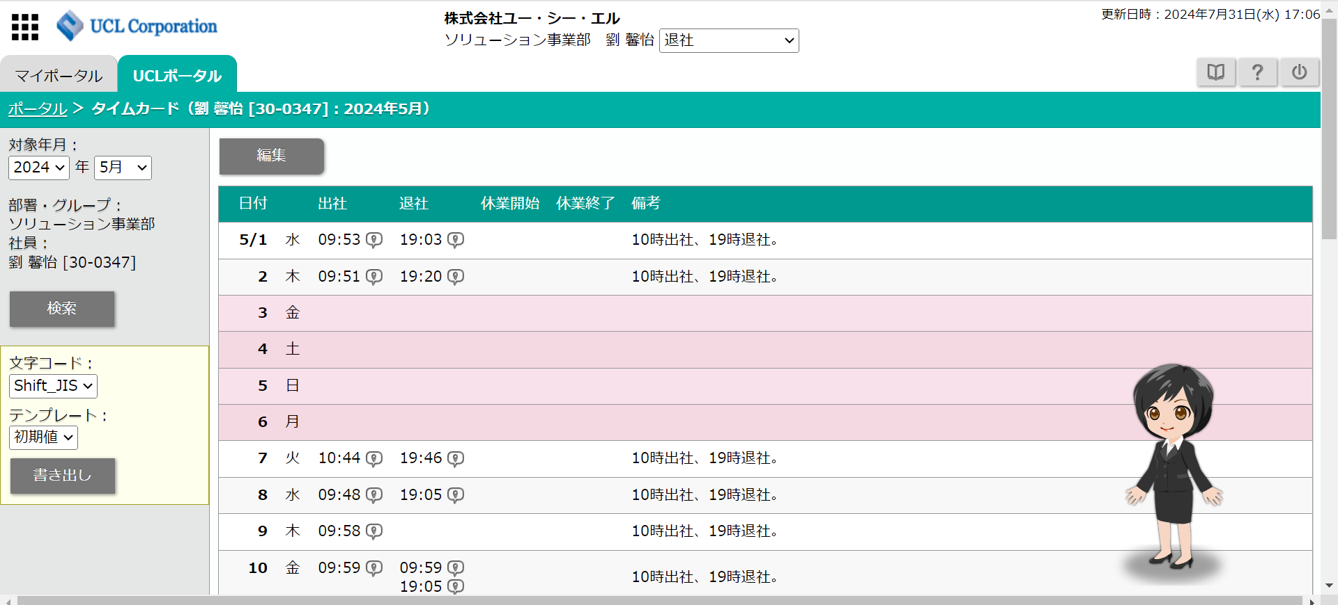
7.タイムカード |  | タイムカードをクリックすると、自分の毎月の打刻記録を確認できます

スケジュール使用
日程を追加する必要がある日にクリックすると、【新規登録】が表示されます。【スケジュール】をクリックしてください
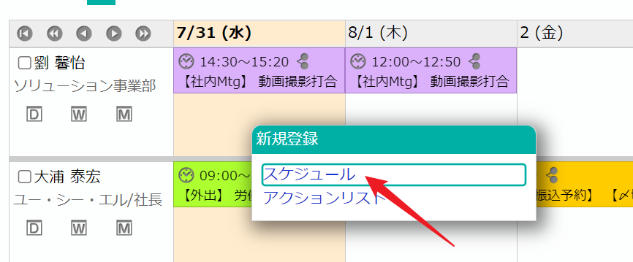

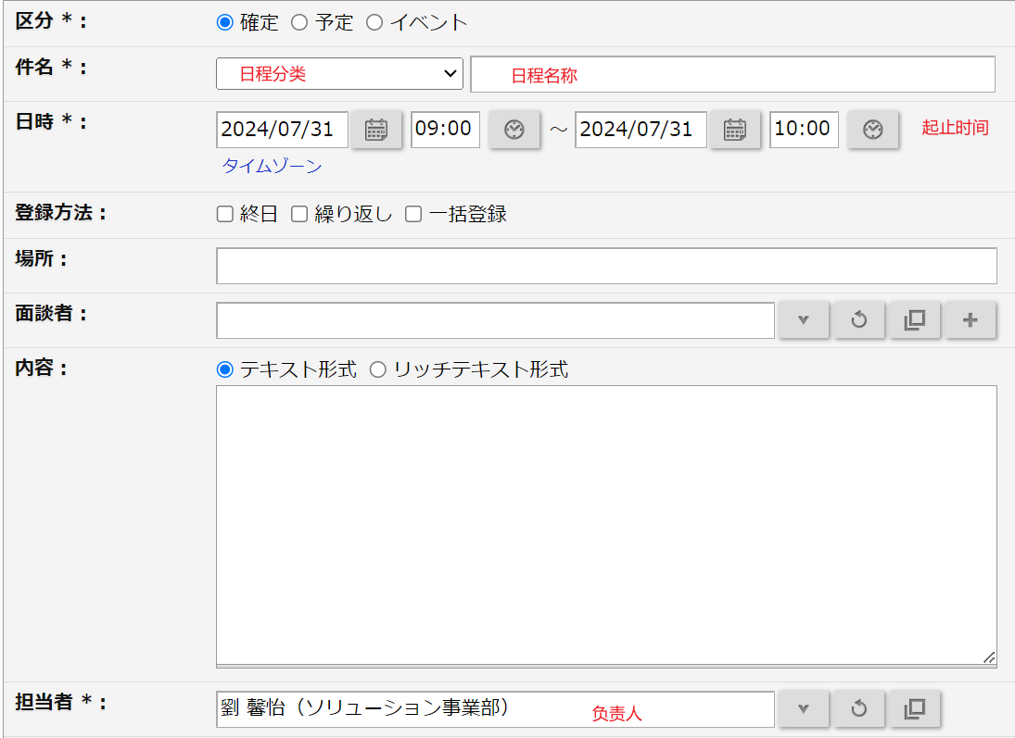
内容を入力してください
 | 件名を選択してください
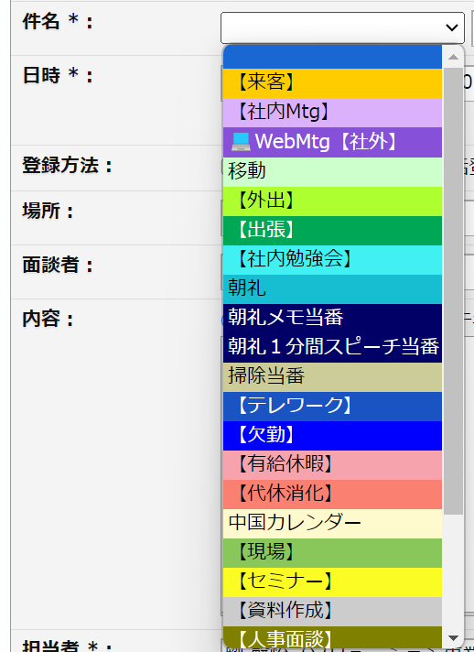

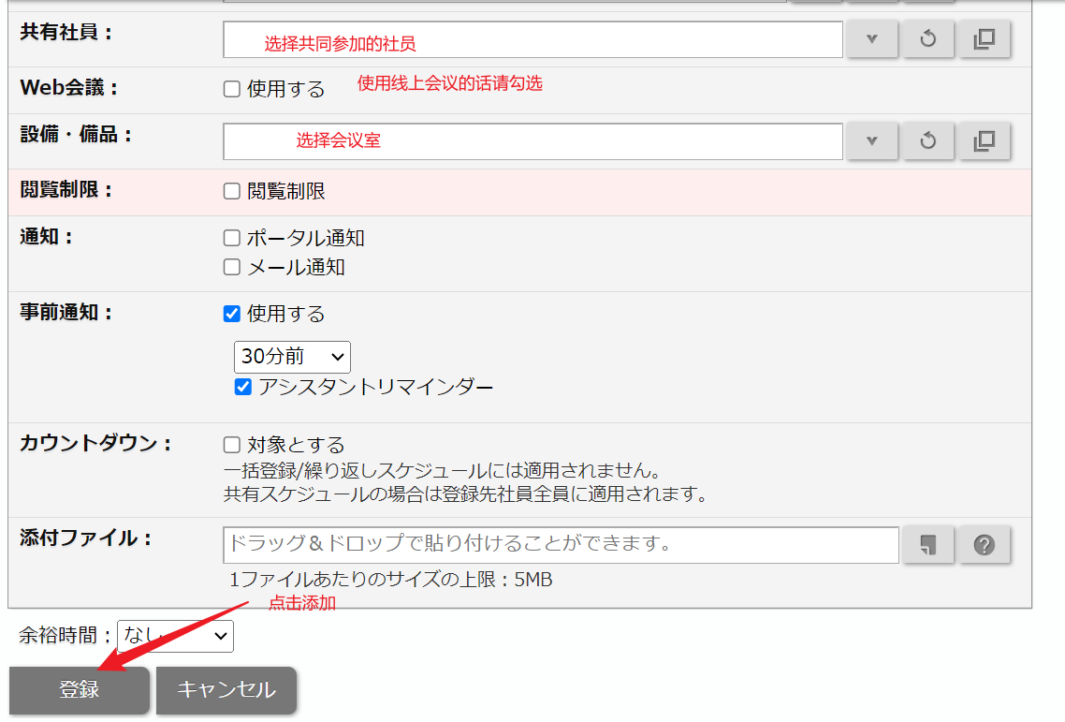

 |  | スケジュール分類

 |  | スケジュール名

 |  | Web会議を利用する場合はチェックしてください

 |  | 会議室を選ぶ

経費申請・精算
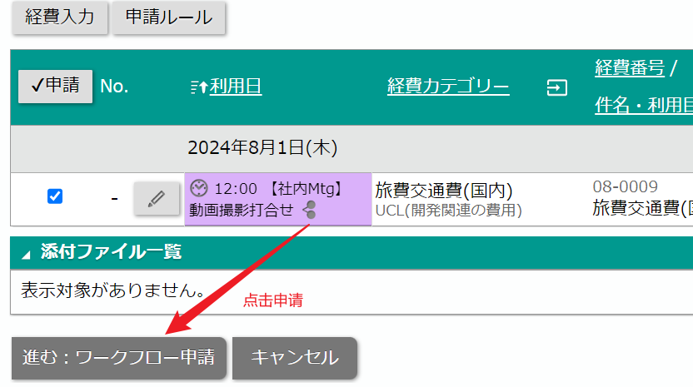
1 | 経費精算に入ってください

2 | 【経費入力】をクリックしてください
 | 経費の種類を選択してください
 | 経費が開発外か開発内かを選択してください
 | 日付と金額を入力してください
 | 領収書または請求書をアップロードしてください
 | 入力が完了したら、忘れずに保存をクリックしてください
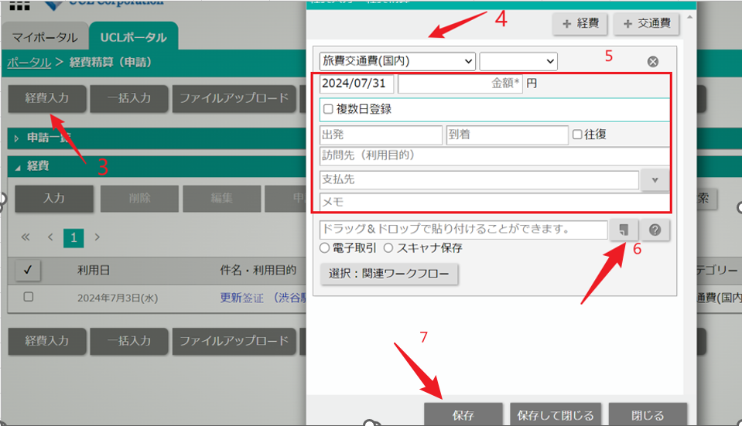

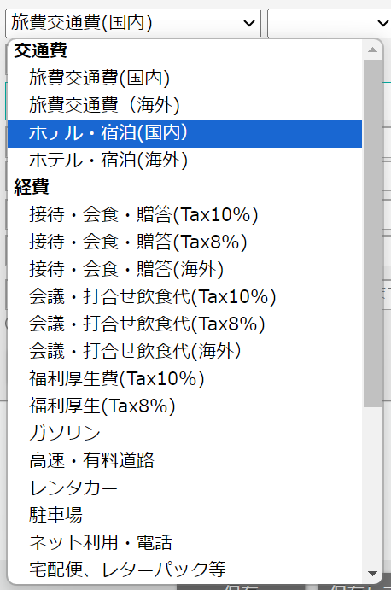
経費の種類は以下の通りです
 |  | 定期券以外の乗車券 — 旅費交通費
 |  | 電話代 — 通信費
 |  | 国民健康保険 — 厚生福利
 |  | お客様との食事 — 接待・会食

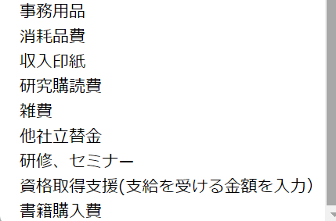

3 | 入力が完了したら、記入した内容を選択し、申請をクリックしてください

 |  |  | 【支払先】は「誰に支払ったか」という意味です。
 |  |  | もし電話代であれば、通信会社を記入してください。もし交通費であれば、利用した路線名を記入してください

4 | 件名と備考を入力し、領収書をアップロードしてください
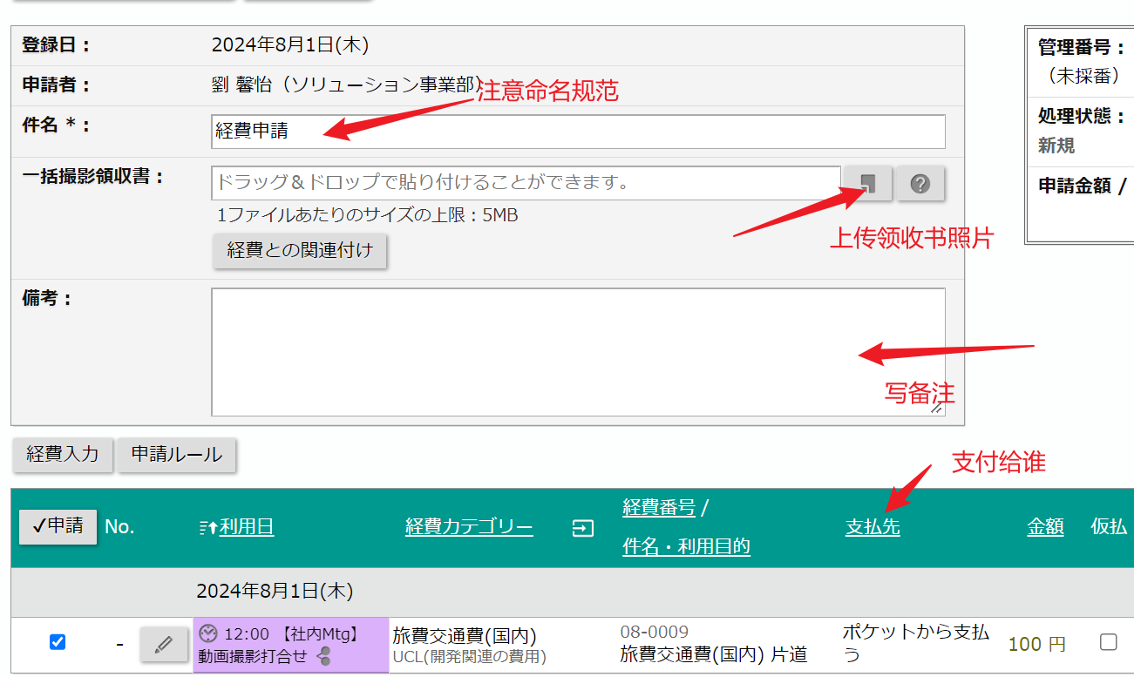

5 | 次へをクリックし、申請してください。（進捗状況は【ワークフロー】で確認できます）

ワークフロー
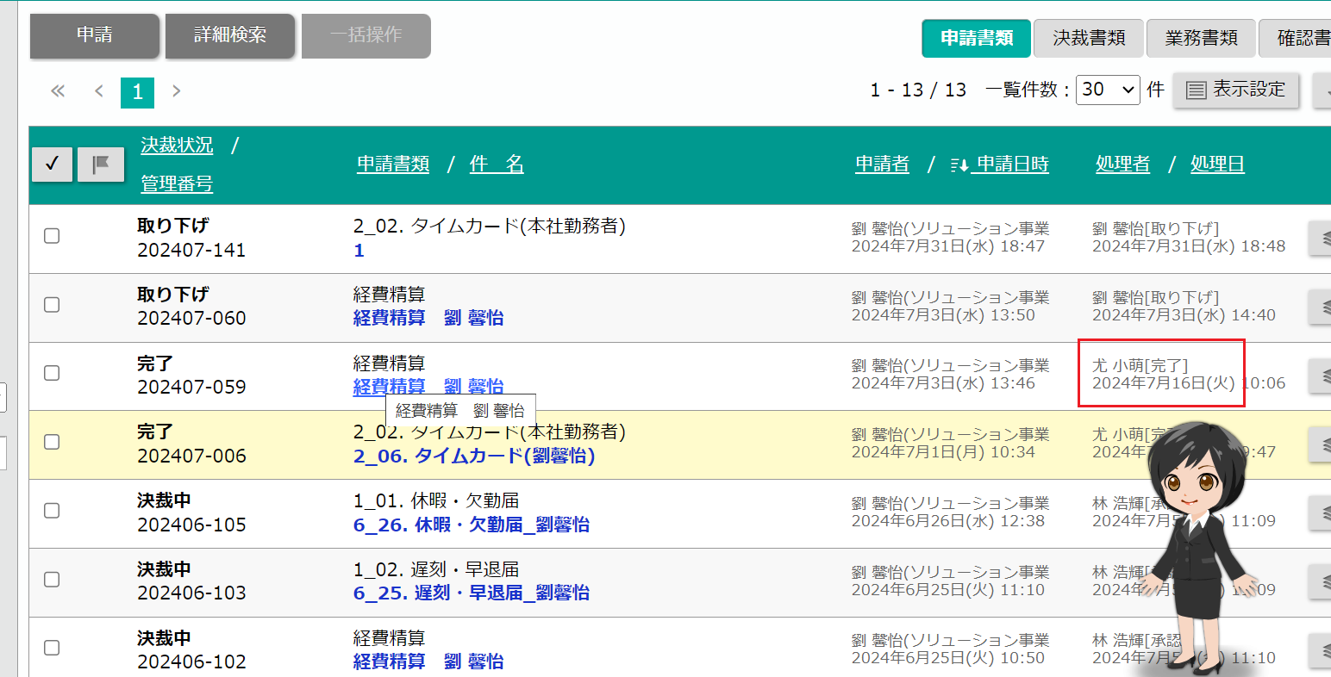
毎月1日に前月の出勤表を提出する必要があります

【共通】を選択し、【2_02. タイムカード(本社勤務者)】を選択してください
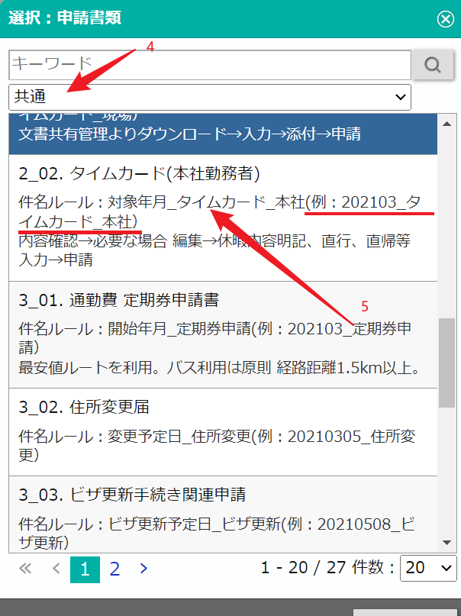

件名を入力してください。命名ルールは「対象年月_タイムカード_本社」です。
定期券を使用した場合は、「使用あり」にチェックを入れてください
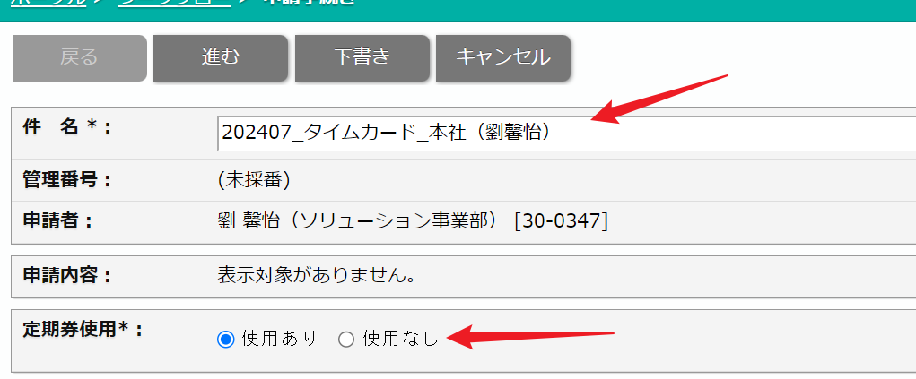

入力が完了したら、次へをクリックしてください

申請をクリックしてください

【ワークフロー】で申請の進捗状況を確認してください

定期券を申請
1 | 【ワークフロー】をクリックしてください

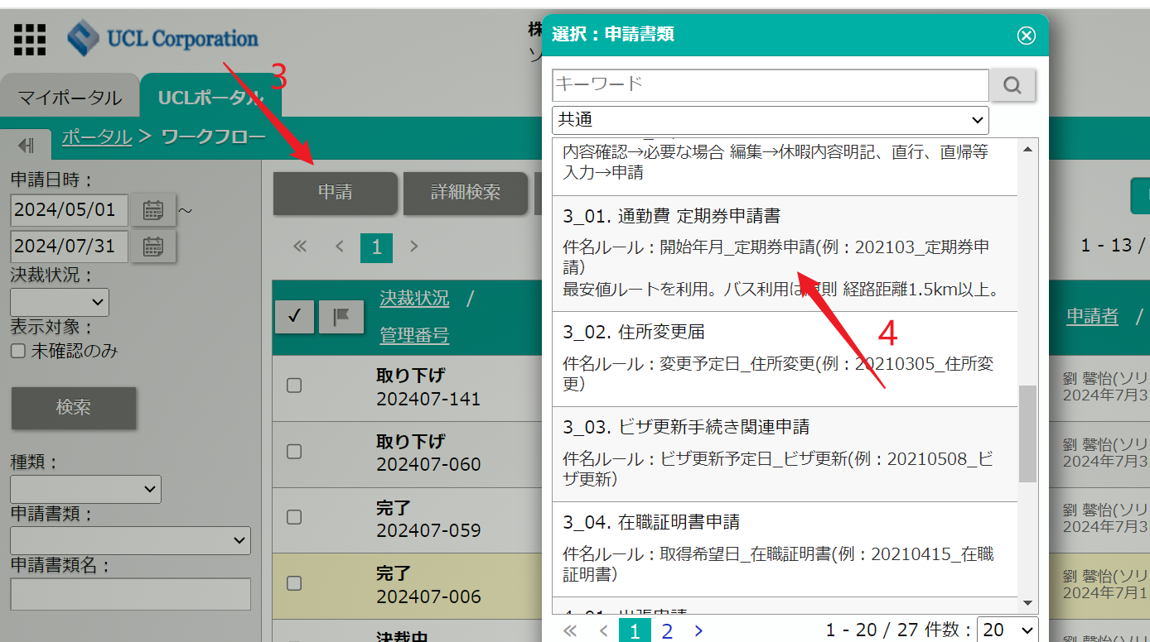
2 | 【共通】の中から【定期券申請書】を選択してください

3 | 命名ルール：【開始年月_定期券申請】。

4 | 基本情報を入力してください。

5 | 定期券の路線と金額を入力してください
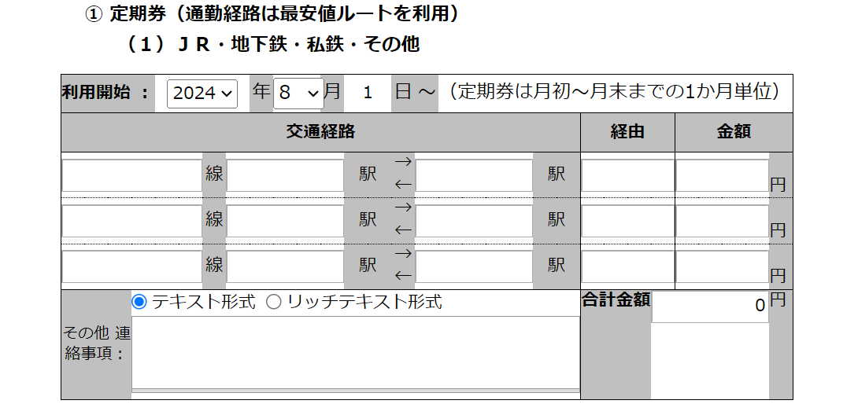

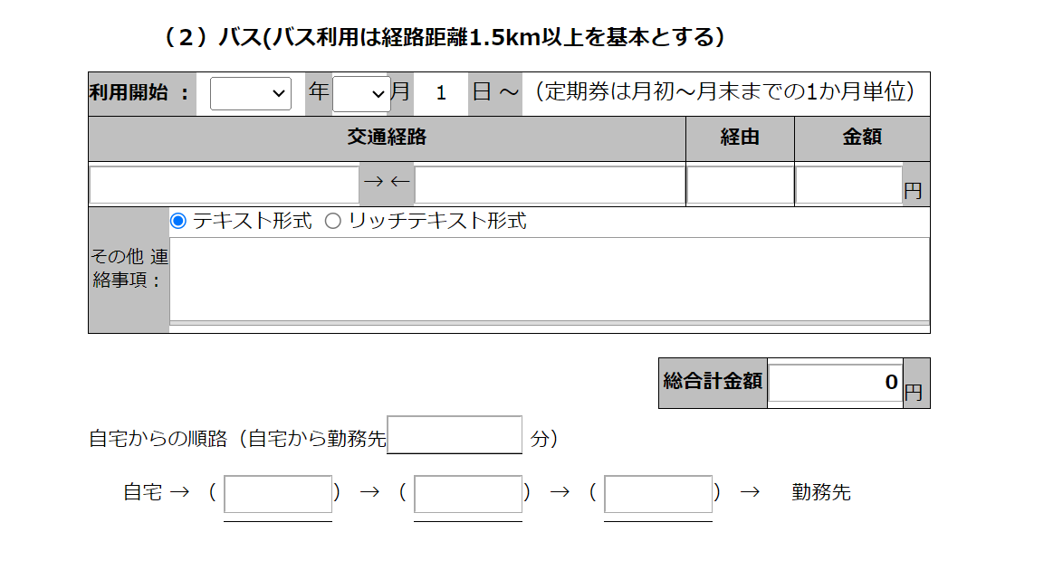
6 | バスがある場合は、バスの情報と金額を入力してください。

7 | 次へをクリックしてください
8 | 申請をクリックしてください

休暇申請の流れ
事務休暇、年次休暇、遅刻、早退はすべて申請が必要です。申請する前に必ず上司と相談し、上司の承認があれば申請してください
電車の遅延による遅刻の場合は、10時前に上司に連絡して状況を説明し、遅延証明書を取得する必要があります（通常は駅が発行しますが、ない場合はウェブで電子版を探してください）。その後、遅刻を申請してください。

1 | 【ワークフロー】に入ります

2 | 申請をクリックし、共通を選択して、個人の状況に応じて休暇、遅刻・早退、または在宅勤務を選択してください。
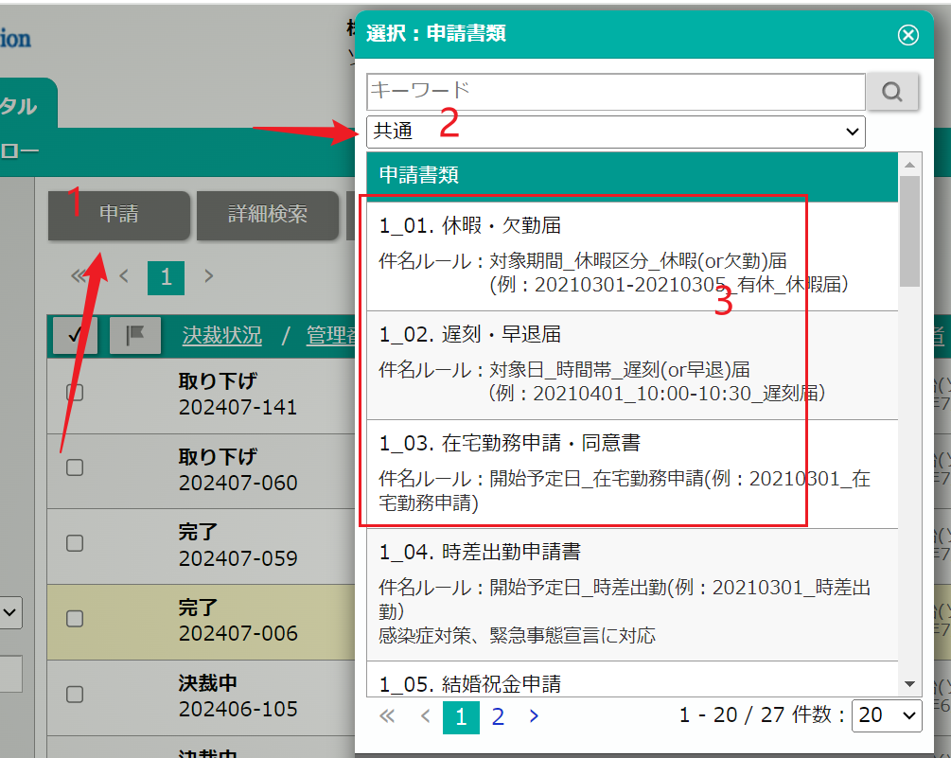

3 | 休暇 欠勤 | 命名ルール：対象期間_休暇区分_休暇（または欠勤）届 （例：20210301-20210305_有休_休暇届）
4 | 休暇届を記入してください
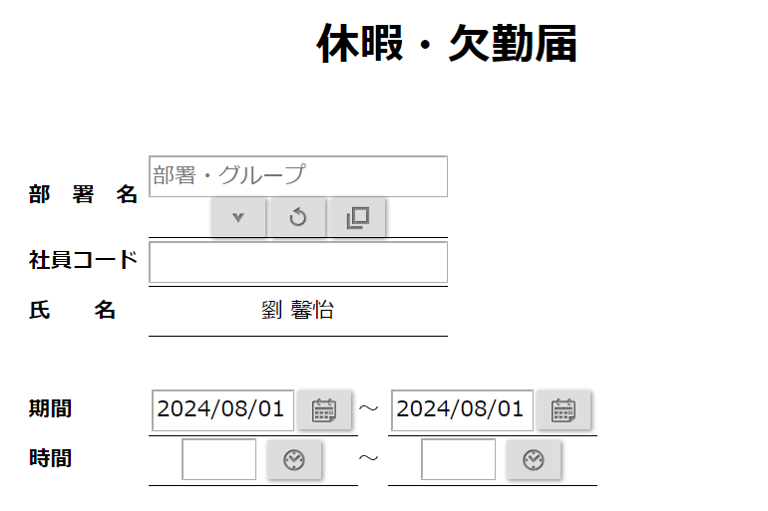
 |  |  | 対象期間_休暇区分_休暇(or欠勤)届
 |  |  | (例：20210301-20210305_有休_休暇届）

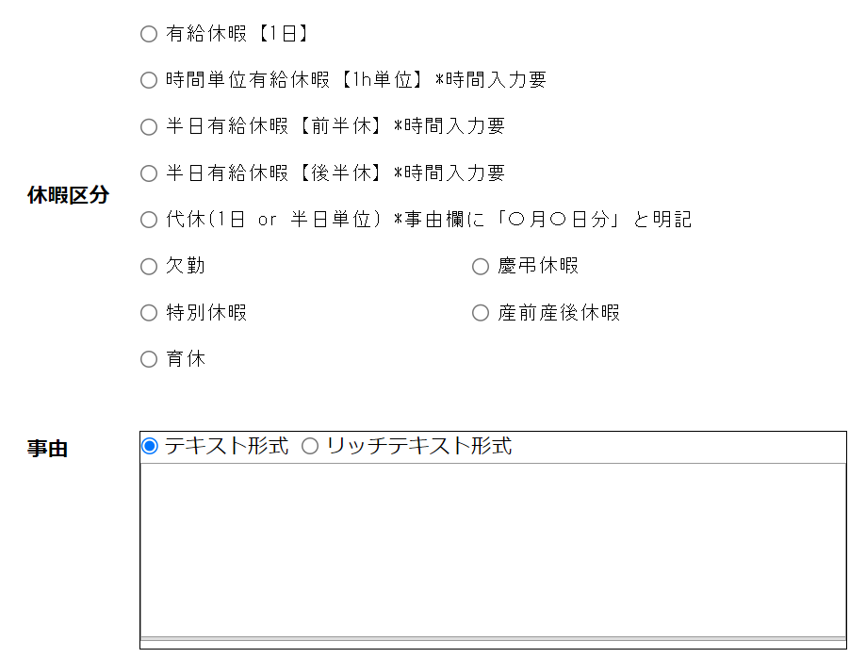

次へをクリックし、申請をクリックしてください

